Накладная-№3
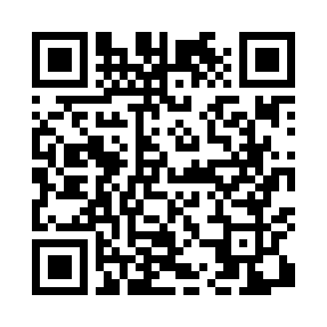
Номер товарно-транспортной накладной: |  |  | Торговый представитель: Amriyev Muhammad
Поставщик: Toshkent falcon fly 2 |  |  | Телефон торгового представителя: +998972880505
Дата отгрузки: 12.10.2025 |  |  | Контрагент: """" Klient
Дата консигнации: |  |  | Адрес:
Доставщик: |  |  | Телефон:
Телефон доставщика:
Время заказа: 12.10.2025 12:45:19
№ | Штрих-код | Название товаров (работ,услуг) | Количество | Количество в кейсе | Цена | Сумма
 |  |  | 11 |  |  | 56.1
1 | 6972544163364 | Сольница металлические B6336 S/S DB-15-95 | 5 | 5 шт. | 3.80 | 19
2 | 6934163000451 | Пластмассовый подставка для мыла 800ml DB-99- 45 | 3 | 3 шт. | 8.20 | 24.60
3 | 6934163000369 | Пластмассовая подставка для Бумаги DB-99-36 | 1 | 1 шт. | 7.50 | 7.50
4 | 6935007338037 | Швабра для мытья пола 511-8840 DB-83-32 | 2 | 2 шт. | 2.50 | 5
Итого: 56.1$|->UZS: 701,250.00

